Fase overzicht
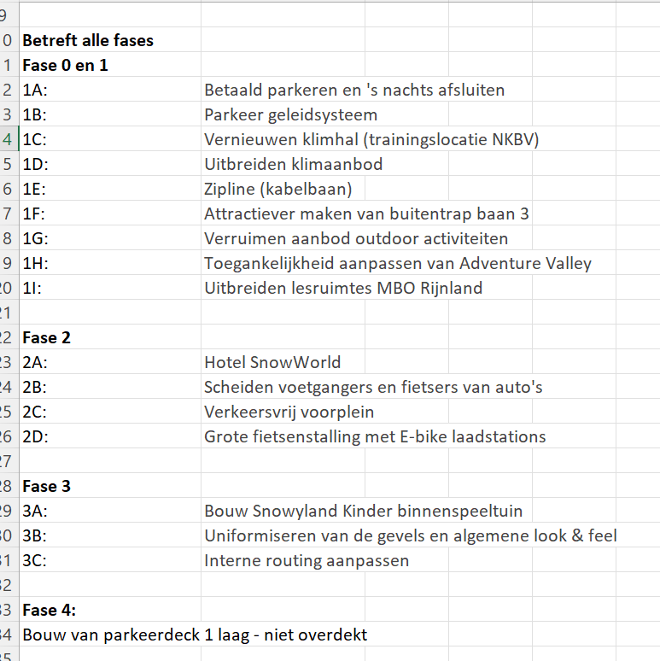
 | Oranje | Blauw | Geel
Betreft alle fases | 34 | 30 | 44
Fase 0 en 1 | 9 | 2 | 2
1A: |  | 3
1B:
1C:
1D:
1E: |  | 12 | 7
1F:
1G: | 2 | 1
1H:
1I: | 2

Fase 2
2A: | 1 | 5 | 4
2B:
2C:
2D:

Fase 3 | 1
3A:
3B: | 1
3C:

Fase 4: |  | 1

Totaal | 50 | 54 | 57

